01
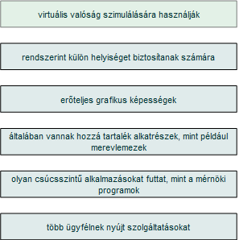
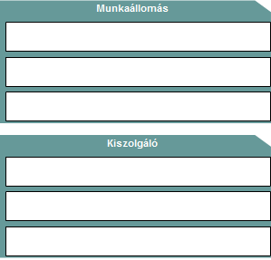
1. Húzza a bal oldali jellemzőt a jobb oldali kategóriába! | 6p./

02

2. | Tegyen X-et a megfelelő helyre! | 3p./

03
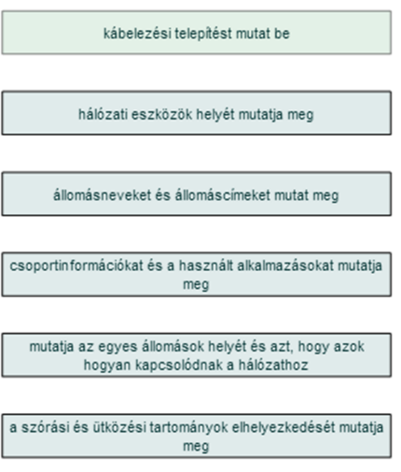
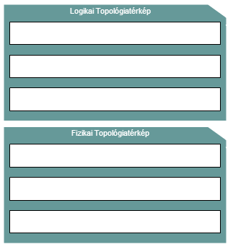
3. | Kösse össze a megfelelő információkat a topológia-térképekhez! | 6p./

05
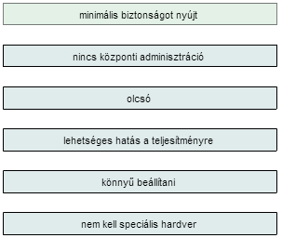
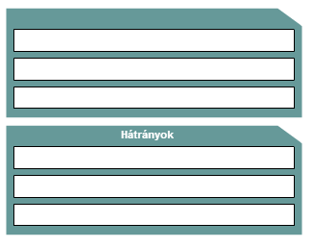
5. | Határozza meg, hogy az adott jellemző az egyenrangú hálózat előnye vagy hátránya! |  | 6p./

 |  | előnyök

11
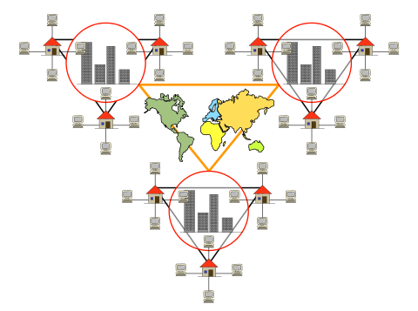
11. | Milyen kiterjedésű hálózatot ábrázol a kép? | 1p./

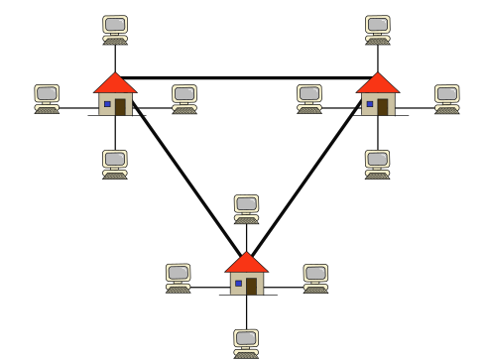
 |  | KAN

 | Milyen kiterjedésű hálózatot ábrázol a kép? | 1p./

 |  | GAN

